Hoja1
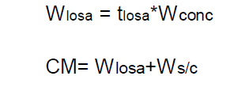
 | Carga muerta |  | Espesor Losa | Wconcreto
 |  | Wlosa | 0.13 | 2400 | 312 | kg/m2
 |  | Ws/c |  |  | 180 | kg/m2
 |  |  |  | CM*1m | 492 | kg/m

 | Carga viva |  |  | CV | 250 | kg/m2
 |  |  |  | CV*1M | 250 | kg/m

CR1 | Carga Ultima | 688.8 | kg/cm
CR2 | Carga muerta Lineal | 990.4 | kg/cm
CR3 | Carga viva Lineal | 840.4 | kg/cm

